상품제안서
완전방수 마우스 장패드 780X300X5mm | 상품코드: F25711

 |  |  |  |  |  |  | 02-412-0044 | www.easy1.co.kr
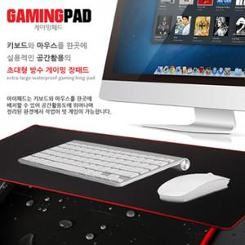

【상세/제작정보】 | <p><span style="font-size: 12pt;"><b>* 배송비- 한박스20개 / 6000원별도</b></span></p>

【인쇄/포장옵션】 | 실크 / OPP(비닐)

【공급단가】 | 수량 | 200~ | 500~ | 1,000~ | 3,000~ | 5,000~
*VAT별도 | 단가 | 3,000원 | 2,890원 | 2,780원 | 2,670원 | 2,600원

【상품 URL】 | http://www.easy1.co.kr/src/goods_detail.php?gdno=25711

